Sheet1
顺序 | 预估时长 | 画面内容 | 对白内容 | 备注
1 | 3s | 任务寻路到风沙堡副本入口，与任务NPC对白， | 西蒙出示了神谕会议的信件，通过了守卫的盘问。
2 | 60s-70s | 载入2D背景图minju，并且对白 | ①进入的时候，三个种族的长老在讨论神谕会议的内容（直接从中间的内容开始说起，不需要交代前面的） ②三个长老发现精灵公主带着人类进入 ③会议继续，三个族长说明事情来源，告知西蒙因为‘某个原因’以及‘森林之子’，树心城被蜘蛛女王攻陷。根据神器命运之光的指示，未来有位人类勇者将拯救树心城。那位勇者佩戴长剑，跟人类伙伴从遥远的卡诺萨而来。西蒙符合预言所有的内容，西蒙就是预言当中的那位英雄——森林之子。 ④檐鬼、尼格斯出现打断会议 | 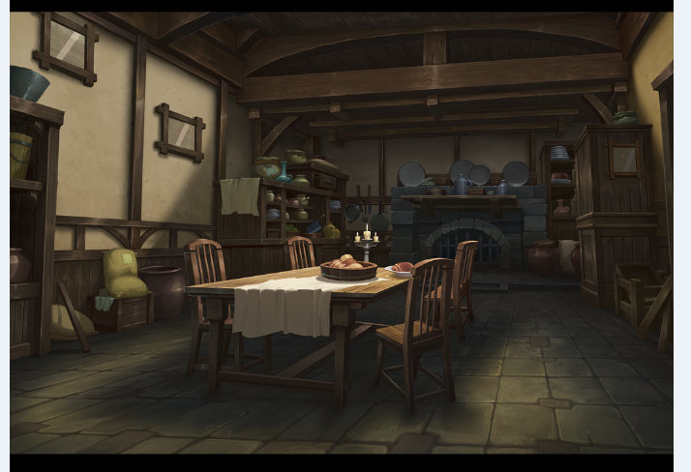
3 | 2-3s | 载入战斗loading
4 | 30S | 进入战斗，使用锤石军团战斗场景，ID=68 左：西蒙（系统），1条HP 精灵公主（系统） 温丽（系统） 右：檐鬼（系统），1条HP 尼格斯（系统） | 1、檐鬼回合 a、檐鬼释放主动1，此时西蒙剩余95%HP b、檐鬼释放主动2，此时西蒙剩余90%HP c、檐鬼释放XP技能，此时西蒙剩余70%HP 暂停对白：三个长老出来打断，让小队赶紧带着精灵公主离开，剩下的他们来。
5 | 2-3s | 退出战斗loading，任务自动完成
 |  | 自动触发任务，进入副本，loading载入风沙堡剧情副本 | 副本开头的旁白：小队通过暗道

